Mineral
 | Investigación Metalúrgica No. 18513 |  |  |  |  | Investigación Metalúrgica No. 18513 |  |  |  |  |  | Investigación Metalúrgica No. 18513

 | COMPOSITO ENRIQUECIDO TCC - 001 Prueba No.1 Lix |  |  |  |  | COMPOSITO ENRIQUECIDO TCC - 001 Prueba No.1 Lix |  |  |  |  |  | COMPOSITO ENRIQUECIDO TCC - 001 Prueba No.1 Lix

 | Cliente: | El Molle Verde S.A.C. |  | Operador: | E. Huatuco | Cliente: | El Molle Verde S.A.C. |  | Operador: | E. Huatuco |  | Cliente: | El Molle Verde S.A.C. |  |  | Operador: | E. Huatuco
 | Proyecto: | Trapiche |  | Fecha: | Oct. 30/24 | Proyecto: | Trapiche |  | Fecha: | Oct. 30/24 |  | Proyecto: | Trapiche |  |  | Fecha: | Oct. 30/24
 | Muestra: | TCC - 001 |  |  |  | Muestra: | TCC - 001 |  |  |  |  | Muestra: | TCC - 001
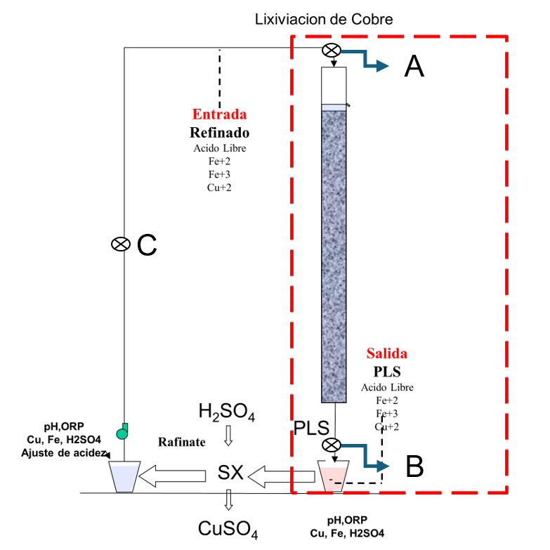
 | Descripción: | Curado y Aglomeración |  |  |  | Descripción: | Prueba de Aglomeración

 |  | Descripción | Unidad | Valor |  |  | Descripción | Unidad | Valor

 |  | Densidad bulk | kg/l |  |  |  | Peso Seco | kg | 214.9
 |  | Cu | % | 0.47 |  |  | Peso Inicial Humedo | kg | 216.0
 |  | *Fe | % | 3.20 |  |  | Peso Final Curado | kg | 227.6
 |  | *Cu H2SO4 | % | 0.196 |  |  | *ILS+H2O(10%/90%)w/w | g | 11657
 |  | *Cu CN | % | 0.146 |  |  | Ácido | g | 752
 |  | *Cu Residual | % | 0.105 |  |  | Densidad de ILS+H2O | g/cc | 1.01
 |  |  |  |  |  |  | **Volumen de la solución | cc | 11485
 | *Ensaye de cabeza composito |  |  |  |  |  | Tiempo | h | 0.33
 |  |  |  |  |  |  | Humedad del mineral | % | 0.50
 | Resumen de cambios en las pruebas: |  |  |  |  |  | Humedad de curado | % | 5.9
 |  |  |  |  |  |  | ILS :Cu= 0.21 g/kg, Ácido= 10.0 g/Kg , FeT= 19.8 g/Kg, Fe+2= 0.88 g/Kg
 |  |  |  |  |  |  | ILS + H2O: Cu= 0.025 g/kg, Ácido= 0.1 g/Kg , FeT= 1.98 g/Kg, Fe+2= 0.088 g/Kg
1) | El 04/08/2024 se carga la columna. |  |  |  |  |  | **Volumen total (Acido Ind.+Refino+Humedad Mineral)
2) | El 07/08/2024 se empieza a regar la columna. |  |  |  |  | Descripción: | Prueba de Curado

 |  |  |  |  |  |  | Descripción | Unidad | Valor
 |  |  |  |  |  |  | *H2SO4 | kg/t | 3.6
 |  |  |  |  |  |  | Concentración H2SO4 | g/l | 65
 |  |  |  |  |  |  | Tiempo | días | 3
 |  |  |  |  |  |  | Temperatura Ambiental | ºC | 15
 |  |  |  |  |  |  | Temperatura Aglomerado | ºC | 16.4

 |  |  |  |  |  |  | * Acido total en el curado y Refino

 |  |  |  |  |  |  |  |  |  |  |  |  | Consumo Acito Total= | A-B
 |  |  |  |  |  |  |  |  |  |  |  |  | Consumo Gangas= | A-C

 |  |  |  |  |  |  |  |  |  |  |  |  |  | Consumo Ácido Total= | H2SO4 (Agregado en el Alimento)- H2SO4 ( PLS)
 |  |  |  |  |  |  |  |  |  |  |  |  |  | Consumo Cu= | H2SO4 (Acido devuelto por el Cu)
 |  |  |  |  |  |  |  |  |  |  |  |  |  | Consumo Gangas= | Consumo Acido Total - Consumo Cu
 |  |  |  |  |  |  |  |  |  |  |  |  |  | Consumo de H2SO4 Total (Fe+2 a Fe+3)= | H2SO4( Agregado en el Alimento)+H2SO4 ( PLS)+H2SO4(Fe+2)+H2SO4 (Fe+3)

 |  |  |  |  |  |  |  |  |  |  | 1.17 | 5.6

% Rec Cu
Extracción de Cobre TCC - 001 Lix
4 | -0.1
5 | -0.1
6 | 3.0
7 | 6.0
8 | 8.7
9 | 12.0
10 | 15.1
11 | 18.0
12 | 20.3
13 | 22.7
14 | 24.7
15 | 26.7
16 | 28.5
17 | 30.1
18 | 31.6
19 | 33.0
20 | 34.2
21 | 35.3
22 | 36.4
23 | 37.4
24 | 38.3
25 | 39.1
26 | 39.9
27 | 40.7
28 | 41.4
29 | 42.2
30 | 42.9
31 | 43.6
32 | 44.2
33 | 44.9
34 | 45.5
35 | 46.1
36 | 46.7
37 | 47.3
38 | 47.8
39 | 48.3
40 | 48.8
41 | 49.3
42 | 49.8
43 | 50.3
44 | 50.7
45 | 51.1
46 | 51.4
47 | 51.8
48 | 52.2
49 | 52.6
50 | 53.0
51 | 53.4
52 | 53.7
53 | 54.0
...

pH - EMF
pH y ORP vs Tiempo TCC - 001 Lix
 | ORP | pH
5
6 | 305 | 3.3
7 | 295 | 3.4
8 | 285 | 3.4
9 | 287 | 3.4
10 | 286 | 3.4
11 | 285 | 3.3
12 | 285 | 3.3
13 | 286 | 3.3
14 | 286 | 3.2
15 | 290 | 3.2
16 | 298 | 3.1
17 | 305 | 3.1
18 | 315 | 3.0
19 | 330 | 3.0
20 | 342 | 2.9
21 | 349 | 2.9
22 | 351 | 2.7
23 | 356 | 2.6
24 | 362 | 2.5
25 | 365 | 2.5
26 | 367 | 2.5
27 | 370 | 2.5
28 | 368 | 2.5
29 | 370 | 2.4
30 | 372 | 2.4
31 | 375 | 2.4
32 | 378 | 2.4
33 | 379 | 2.4
34 | 379 | 2.3
35 | 380 | 2.3
36 | 405 | 2.2
37 | 414 | 2.2
38 | 411 | 2.2
39 | 416 | 2.2
40 | 421 | 2.2
41 | 427 | 2.2
42 | 433 | 2.2
43 | 436 | 2.2
44 | 439 | 2.2
45 | 437 | 2.1
46 | 436 | 2.1
47 | 440 | 2.1
48 | 442 | 2.1
49 | 443 | 2.1
50 | 445 | 2.1
51 | 446 | 2.1
52 | 445 | 2.1
53 | 448 | 2.1
54 | 449 | 2.1
...

